All
Login expired menampilkan tampilan error Redirect login masih error(seharusnya redirect halaman login)

Delete Lampiran:

Error
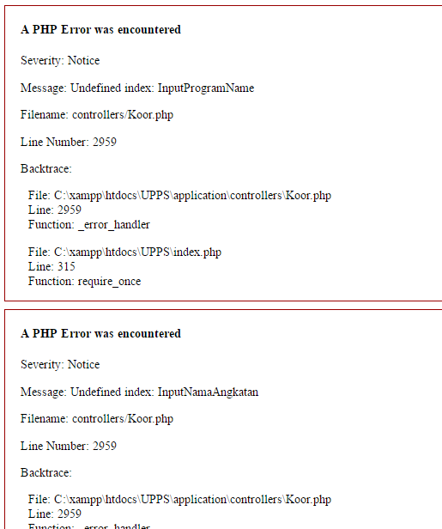

To be added
1. Edit Pemesanan -> Fungsi add lampiran

2. New Form
Delete detail pemesanan

User - Koor
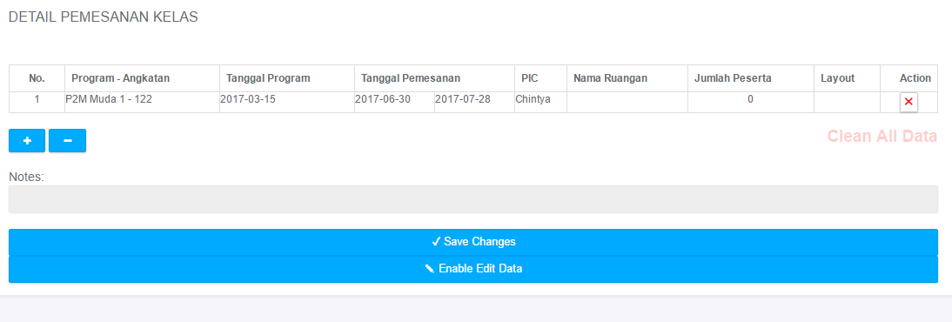
Ketika refresh mozilla

Menjadi

User - Master Admin
New Form Pemesanan:
Error 404, ketika klik button + kelas pemesanan
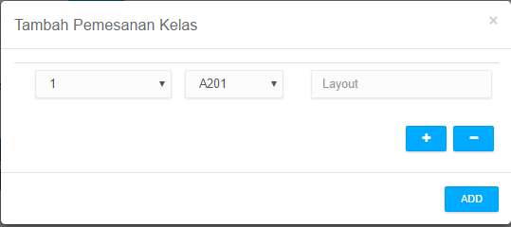

Error 404, ketika klik button + hotel pemesanan
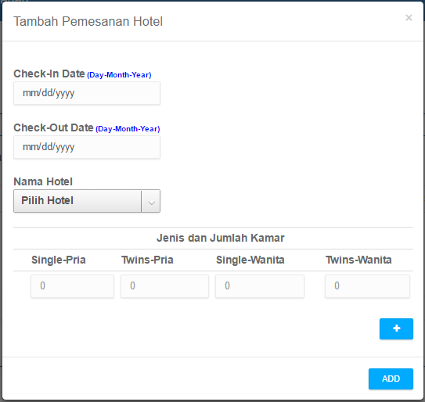

Error 404, ketika klik button + kedatangan & keberangkatan
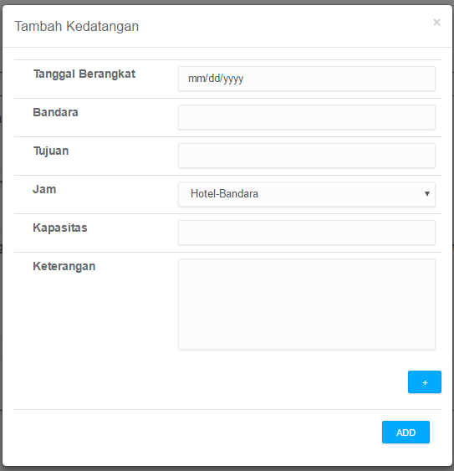

Tambahkan Master Admin dapat melakukan Edit pemesanan (fitur dari Koor)
Berlaku untuk edit rekap kelas, konsumsi, bus, bus bandara, hotel

Menu - History Perubahan
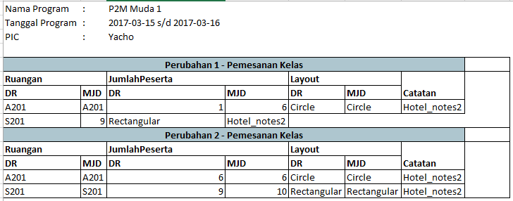
Class : susunan data masih salah

Menu - Rekap Proses

Ketika edit pemesanan muncul field edit (pic dan jumlah peserta) pada baris pemesanan data yang bukan miliknya

HOTEL
Ketika delete data pemesanan hotel (1 data terakhir) muncul error

Errorya:
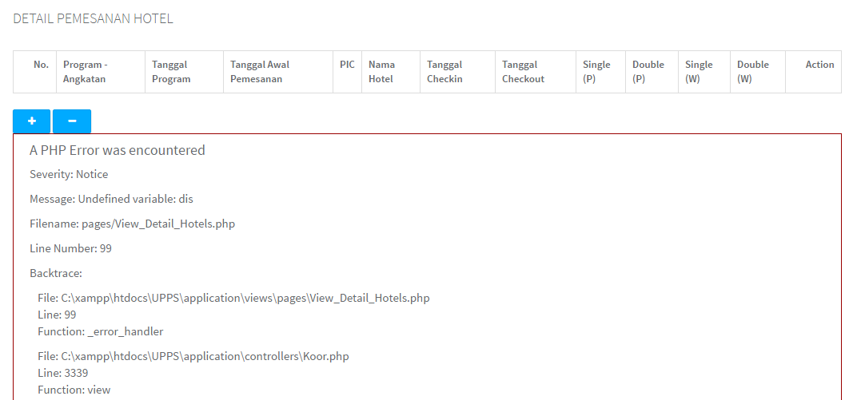

SHUTTLE
Error saat delete last record shuttle

Errornya:
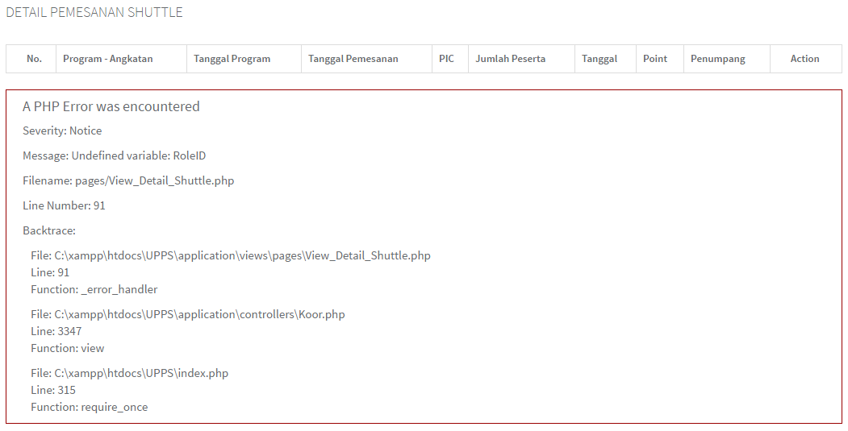

BUS BANDARA
Tampilan table kurang rapi
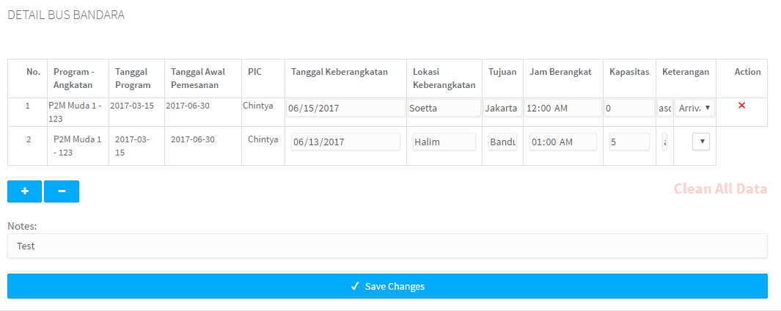

Error saat delete last record bus bandara
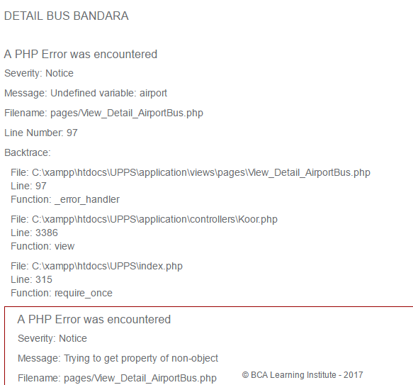

Lampiran tidak muncul padahal file sudah diupload (saat tambah pemesanan)

Detail Pemesanan Shuttle

Menu - New Form
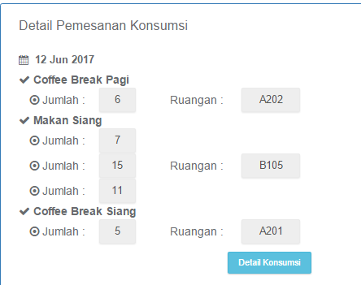
All
Ketika menambahkan attachment, notes yang dicatat menghilang

Ketika add lunch ruangan di kantin, tidak muncul nama ruangan

